Sheet1
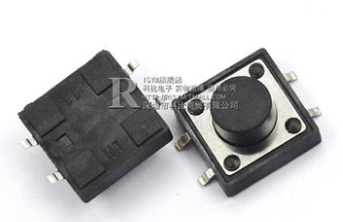
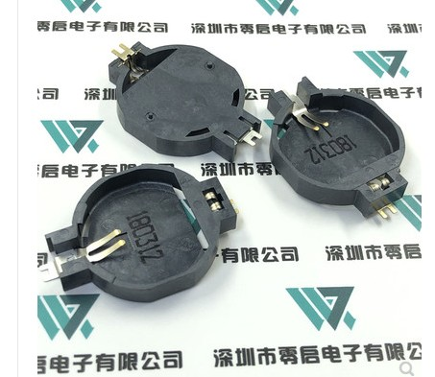
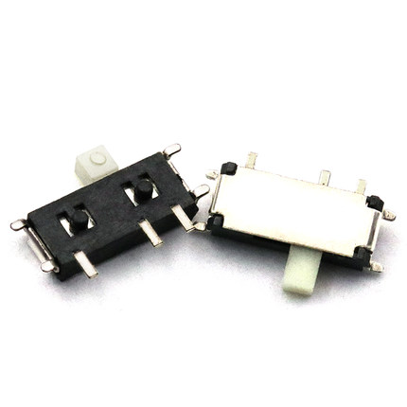
名称 | 封装 | 数量 | 单价 | 总价
贴片开关 | MSK-12C01-07
贴片按键 | 12*12*5 贴片
CR2032电池座贴片 | 超薄电池座 贴片SMD 4.2mm高度最薄
AL422B | sop28

